Form1
NaiS / Formular 1 |  | Situation
Gemeinde / Ort: |  | Fallzüg, Schattdorf | Weiserfl. Nr.: | 17 | Fläche (ha): | 0.5 | Datum: | 2001-06-12 | BearbeiterIn: | Annen B., Gamma H.
Koordinaten: | 189'530 / 693'260 |  | Meereshöhe: | 950 |  |  | Hangneigung: |  | 55%
Beilagen:
Situationsskizze: |  |  |  |  |  |  | Waldfunktion(en):
 |  |  |  |  |  |  | Hochwasser Steinschlag
Strasse Schattdorf-Haldi
72 m
B (Fichte)
C (Buche)
 |  |  |  |  |  |  | Zieltyp:
 |  |  |  |  |  |  | Tannen-Buchenwald mit Schutzfunktion gegen Hochwasser und Steinschlag

Stein

Foto 1
 |  |  |  |  |  |  | Grund für Weiserfläche: (Geltungsbereich u. Fragestellung)
 |  |  |  |  |  |  | Ortstypischer, einschichtiger Bestand

70 m
70 m

 |  |  |  |  |  |  | Bestandesbild: (Profilskizze, Kurzbeschrieb)
Foto 3
Foto 2
kl. Stein
Runse/Zug

D (Fichte)
A (Tanne)
Laubholzdomitnierter Mischbestand;
sehr dicht, wenig Verjüngung
70 m
N
Kuppe

Form 3
NaiS / Formular 3 |  | Erweiterte Zustandsbeschreibung
Gemeinde / Ort: | Fallzüg, Schattdorf | Weiserfl.: Nr. | 17 | Datum: | 2001-06-12 | BearbeiterIn: | Annen B., Gamma H.
Bestandesgeschichte: |  | Bodenoberfläche: |  |  |  | Krautschicht:
vorwiegend Naturverjüngung; Murganggebiet |  | Locker liegende Steine weisen auf Steinschlagaktivität hin. |  |  |  | Aspektbestimmende Arten: |  | Deckung in ⅟₁₀
 |  |  |  |  |  | sehr karg aufgrund des fehlenden Lichts

 |  |  |  |  |  | Weitere Arten:

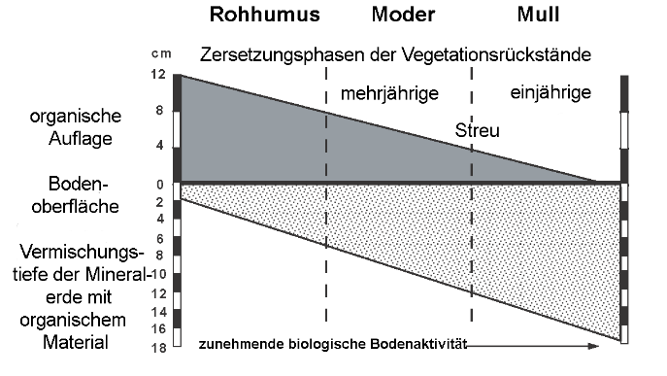
Belastung: |  | Oberboden: |  |  |  | Verjüngung:
Steinschlag |  |  |  |  |  | Aufgrund des sehr dichten Bestandes ist kaum Verjüngung vorhanden. Die vorhandene Ansamung in den Lücken lässt jedoch darauf schliessen, dass die Verjüngung bei genügend Licht und Wärme einsetzen würde.

cm Profilskizze
Schäden: |  | Unterboden: |  |  |  | Vorrat, Zuwachs, Holzanfall:
teilweise Steinschlagschäden an den Stämmen |  |  |  |  |  | Vorrat: 515 m3/ha Holzanfall: 140 m3/ha (27%)
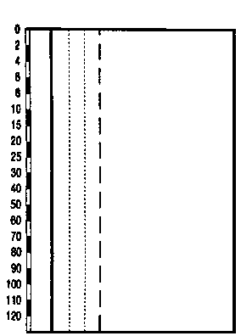

 |  |  |  |  |  | Kluppierungsprotokoll beigelegt
 |  |  |  |  |  | Anzeichnungsprotokoll beigelegt
 |  |  |  |  |  | Entwicklungsstufe/Strukturtyp:
 |  |  |  |  |  | Baumholz I - II

